JSSG-2007A_MOC_용어
TABLE XXXIa. Incremental verification matrix continuation.
Verification Methods |  | Milestones
Code | Description | Code | Description
I | Inspection | PDR | Preliminary Design Review
X | Contractor/Agency Agreement | CDR | Critical Design Review
A | Analysis | DRR | Design Readiness Review
S | Simulation/Modeling | IFR | Initial Flight Release
D | Demonstration | FFR | Full Flight Release
De | Development Test | ISR | Initial Service Release
C | Component Test | OCR | Operational Capability Release
E | Engine System Level Ground Test
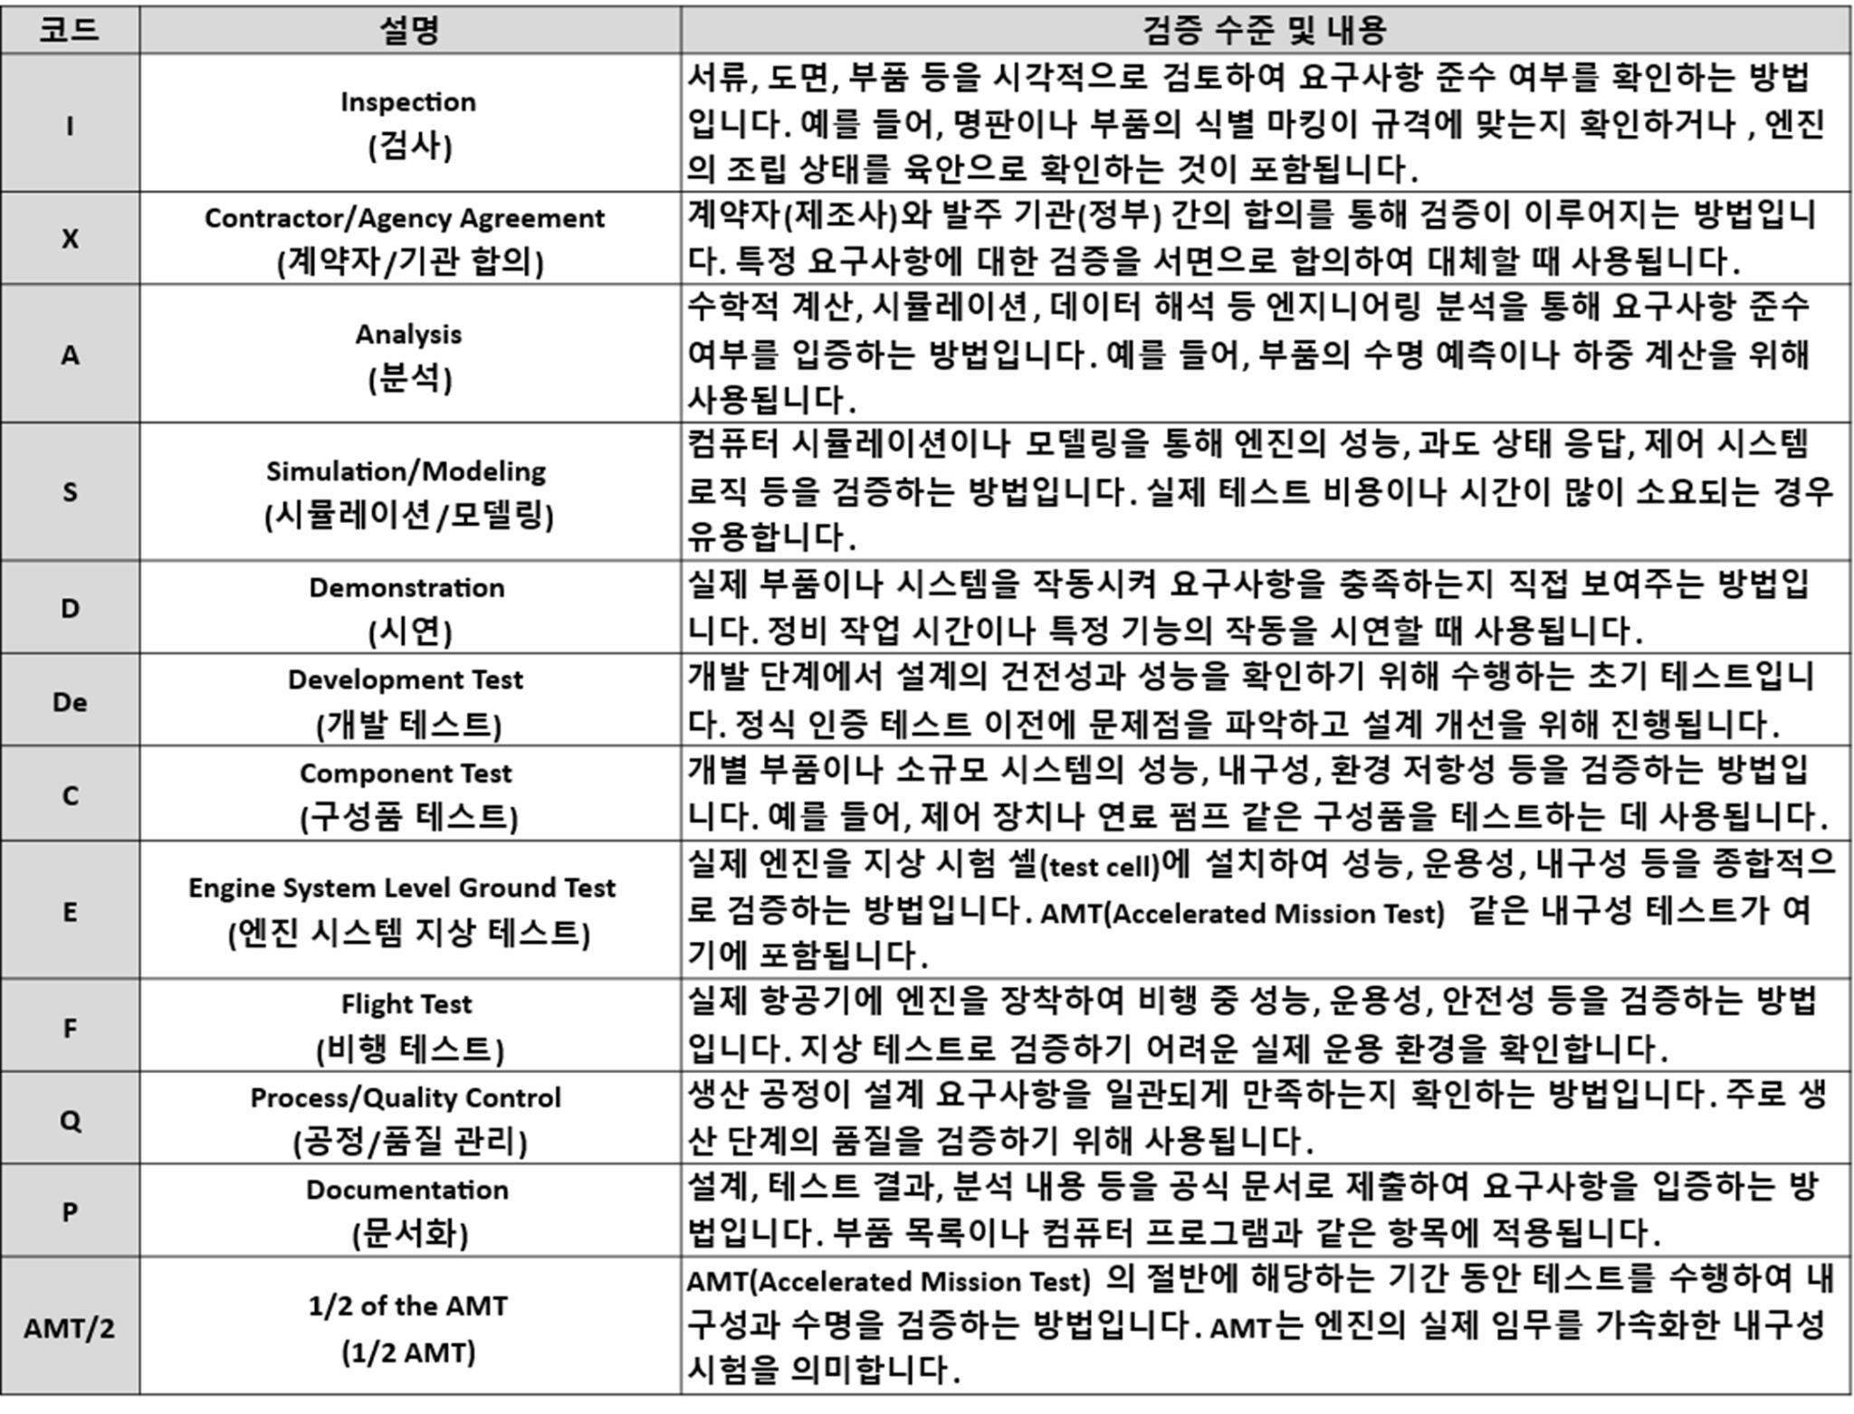
F | Flight Test
Q | Process/Quality Control
P | Documentation
AMT/2 | 1/2 of the AMT (one hot section life)

C | Component Test
 | 터보프롭 과제는 연계과제(터보샤프트)의 구성품 시험 결과를 가져오기 때문에 C 로 식별된 항목 중 일부 내용은 E(엔진 지상시험)에 포함하여 엔진레벨에서 검증하는 방안을 검토해야할 수도 있음.

D | Demonstration

 | 시연은 "계약적 요구사항이 충족되었음을 보여주기 위해 수행되는 엔지니어링 노력"이라고 정의함. "준수 또는 미준수 여부는 오직 “관찰(observation)”을 통해서만 결정된다. (부품이나 기능이 설계된 대로 물리적으로 작동하는지 '눈으로 직접 확인하는’ 과정)

AMT | Accelerated Mission Test
 | 가속임무시험

1. Purge Mass Flow Ratio (PMFR) 시험

가스 터빈 엔진의 **저압 터빈(LPT)**이나 회전 부품의 공력 성능을 평가할 때 사용하는 지표입니다.

개념: 터빈의 회전부와 고정부 사이의 틈새(Cavity)로 고온의 가스가 유입되는 것을 막기 위해 냉각용 공기를 불어넣는데, 이때 메인 유량 대비 냉각 유량의 비율을 PMFR이라고 합니다.

시험 목적: 이 유량비에 따라 터빈 날개 주위의 유동 손실(Secondary Loss)과 효율이 크게 달라집니다. 엔진의 효율을 최적화하고 고온 부품의 수명을 보장하기 위해 다양한 운전 조건(Mach number, Reynolds number)에서 PMFR 변화에 따른 유동 특성을 정밀 측정하는 시험입니다.

